1-Técnicas
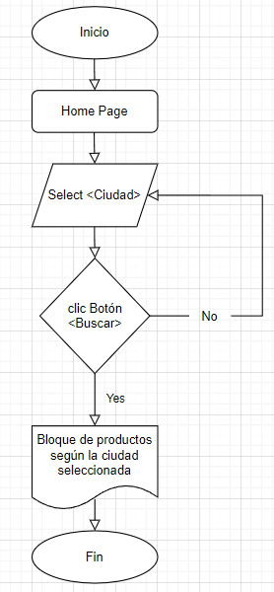
Historias De Usuario
Como usuario quiero poder filtrar por una categoría para solo ver los productos que me interesan.

Tabla de decisión
Requerimiento | Condiciones | Reglas
El sistema debe permitir que un usuario haga búsquedas por categoría de su elección. | clic en Categoría Coupé | v | v | v | v | v | v | v | v | f | f | f | f | f | f | f | f
 | clic en Categoría Van | v | v | v | v | f | f | f | f | v | v | v | v | f | f | f | f
 | clic en Categoría Waggons | v | v | f | f | v | v | f | f | v | v | f | f | v | v | f | f
 | clic en Categoría Saloon | v | f | v | f | v | f | v | f | v | f | v | f | v | f | v | f
 | Acciones
 | Mostrar bloque de productos de acuerdo a la categoría. | f | f | f | f | f | f | f | v | f | f | f | v | f | v | v | f

Transición de estados
Requerimiento | Estado 1 | Estado Final
El sistema debe permitir que un usuario pueda filtrar por categoría de su elección, visualizando luego un bloque de productos de su interés. | Home Page | Bloque de productos filtrado por categoría elegida

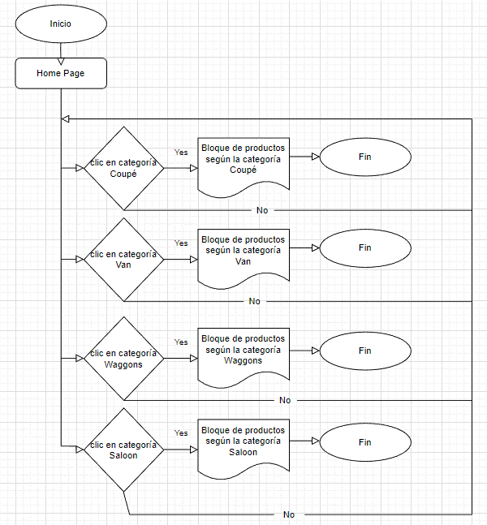

 |  |  | Estado 1 | Estado Final | Estado 1 | Estado Final

Historias De Usuario
Como usuario quiero poder filtrar por una ciudad para solo ver los productos que me interesan.

Tabla de decisión
Requerimiento | Condiciones | Reglas
El sistema debe permitir que un usuario haga búsquedas por ciudad de su elección. | Seleccionar ciudad de lista desplegable | v | v | f | f

 | clic en boton buscar | v | f | v | f

 | Acciones
 | Mostrar bloque de productos de acuerdo a la ciudad. | v | f | f | f

Transición de estados
Requerimiento | Estado 1 | Estado Final
El sistema debe permitir que un usuario pueda filtrar por categoría de su elección, visualizando luego un bloque de productos de su interés. | Home Page Loggin [True] | Bloque de productos filtrado por categoría elegida

